検証①
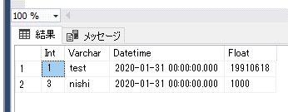
変更前 | ソース
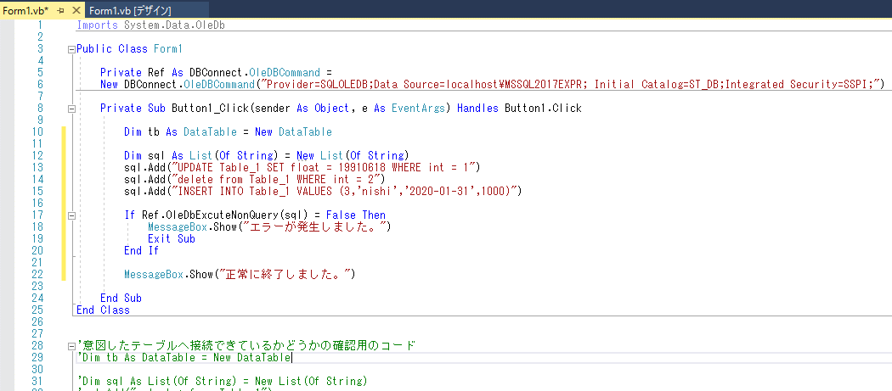

実行
UPDATE Table_1 SET float = 19910618 WHERE int = 1
delete from Table_1 WHERE int = 2
INSERT INTO Table_1 VALUES (3,'nishi','2020-01-31',1000)

結果
①戻り値はtrueを返している。
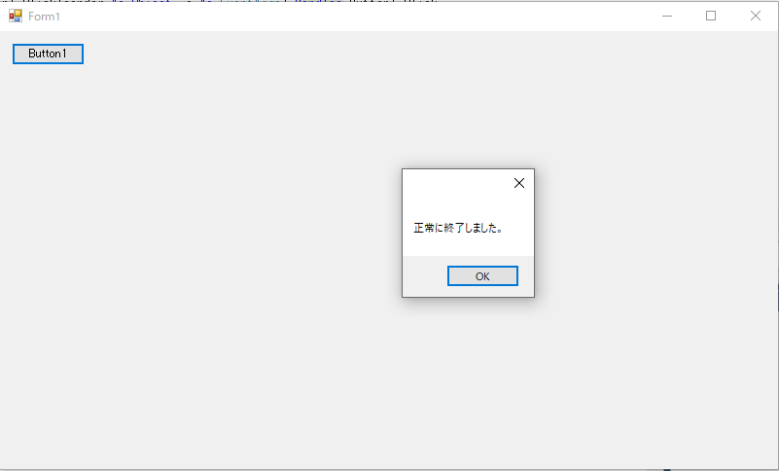

②テーブルの変更内容
⇒意図した通りに反映されている。

検証②
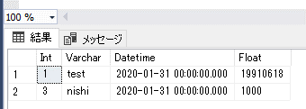
変更前 | ソース
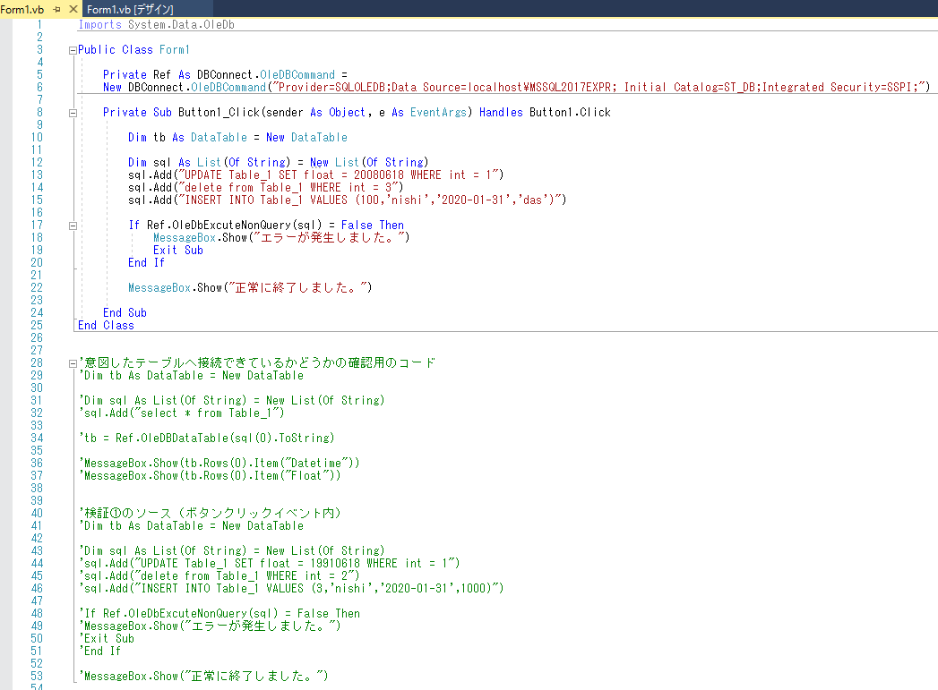

このSQLを実行する。
※３行目のinsertでエラーが起きるはず。
UPDATE Table_1 SET float = 20080618 WHERE int = 1
delete from Table_1 WHERE int = 3
INSERT INTO Table_1 VALUES (100,'nishi','2020-01-31','das')

結果
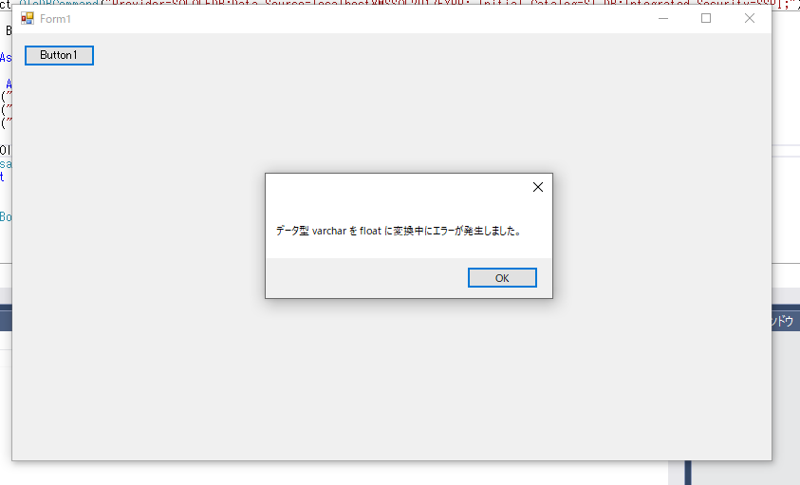

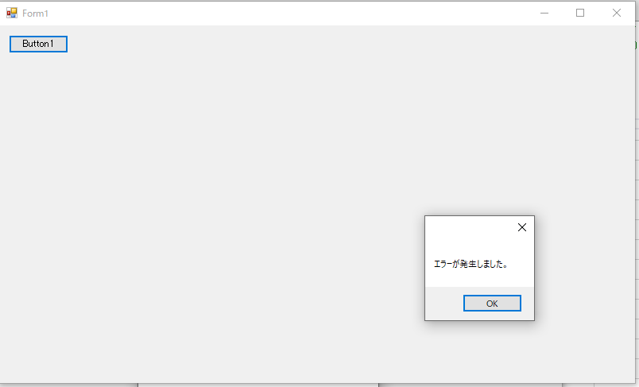

変更内容は反映されてない。

